Sheet1
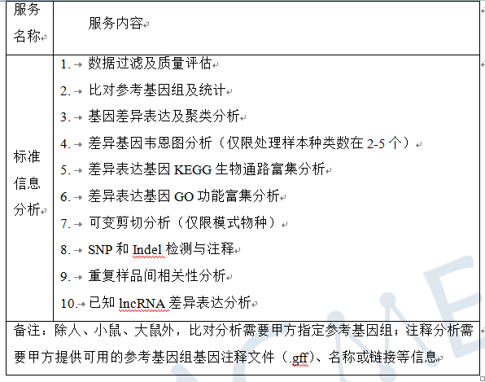
合同编号 | 客户姓名 | 物种 | 参考基因组 | 测序类型 | 测序模式 | 测序数据量/单位 | 样品ID | 博越编号 | 生物学重复 | 实验组vs对照组 |  | 分析内容 | 分析周期 （质检合格-项目结题） | 数据路径 | 备注
 |  |  |  |  |  |  |  |  |  | 实验组 | 对照
BYZH201910S0265 | 周莹 | 人 | 默认 | PolyA转录组 | PE150 | 6G | E1 | WR202346Y | 3 | E1 | E2 | 标准分析 | 截止时间：2020/9/21
 |  |  |  | PolyA转录组 | PE150 | 6G | E2 | WR202347Y |  | F1 | F2 |  |  | N:\2020年8月13号排机\zhouying
 |  |  |  | PolyA转录组 | PE150 | 6G | F1 | WR202348Y |  | G1 | G2
 |  |  |  | PolyA转录组 | PE150 | 6G | F2 | WR202349Y
 |  |  |  | PolyA转录组 | PE150 | 6G | G1 | WR202350Y
 |  |  |  | PolyA转录组 | PE150 | 6G | G2 | WR202351Y

